01. 【必読】スキルシート作成手順
 |  |  |  |  | スキルシートの作成手順

１ | Googleにログイン
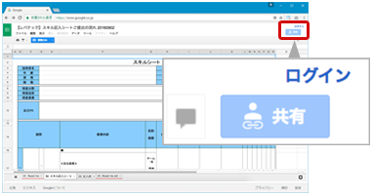
 |  |  |  |  |  |  | Googleにログインしていない場合はログインして下さい。
 |  |  |  |  |  |  | 既にログイン済みの方は |  | 2 | にお進みください。

2 | マイドライブへコピー

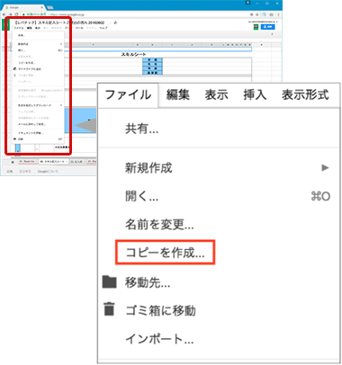
 |  |  |  |  |  |  | 本ページ上部、「ファイル」タブを開き、「コピーを作成...」をクリックします。
 |  |  |  |  |  |  | ファイル名「●●(イニシャル)スキルシート」と変更し保存します。

 |  |  |  |  |  |  | 例）山田太郎様 → 「TYスキルシート」

 |  |  |  |  |  |  | ※フォルダ（保存先）は適宜ご変更ください。
 |  |  |  |  |  |  | 保存したファイルが自動的に開き、ファイルを編集することが可能になります。

 |  |  |  |  |  |  | CHECK

 |  |  |  |  |  |  |  | ページ上部にある「閲覧のみ」の表示がなくなり、
 |  |  |  |  |  |  |  | 編集が可能な状態になっていれば変更が完了しています。
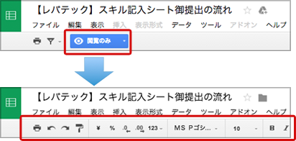

 |  |  |  |  |  |  |  | 変更前

 |  |  |  |  |  |  |  | 変更後

3 | 「02. スキル記入シート(例つき)」を記入
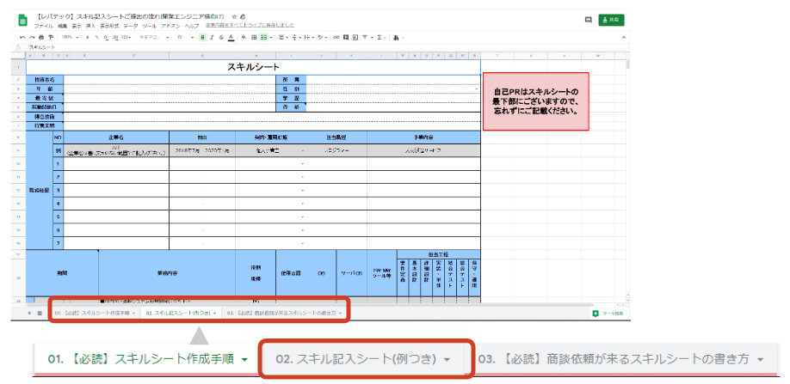
 |  |  |  |  |  |  | 画面左下のシート郡より「02. スキル記入シート(例つき)」を
 |  |  |  |  |  |  | 選択しスキルシートの入力をします。

 |  |  |  |  |  |  | 「記入の仕方がわからない」など記入にお困りの際には
 |  |  |  |  |  |  | セルのメモにて記入例をご用意しておりますのでご活用ください。

4 | スキルシートのご提出 |  |  |  |  | ※ご登録がお済みでない方は事前にレバテックへのサービス登録をお願い致します。ご登録はこちらから。
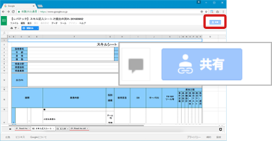
 |  |  |  |  |  |  | 02.スキル記入シート(例つき)への記入が完了しましたら
 |  |  |  |  |  |  | 画面右上の「共有」をクリックします。

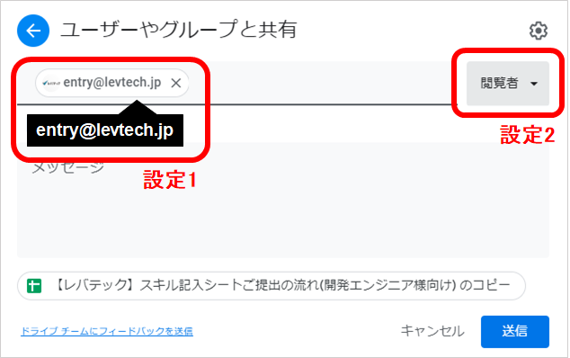
 |  |  |  |  |  |  | 共有をクリックすると「他のユーザーと共有」というウィンドウが表示されます。
 |  |  |  |  |  |  | ウィンドウが表示されましたら、下記の設定を行ってください。

 |  |  |  |  |  |  | 1.以下のメールアドレスをユーザーに入力してください。(設定１)

 |  |  |  |  |  |  | entry@levtech.jp

 |  |  |  |  |  |  | 2.ユーザー横のアイコンを「編集者」から「閲覧者」に変更してください。(設定２)

 |  |  |  |  |  |  | 3.設定内容をご確認の上、「送信」ボタンを押してください。
 |  |  |  |  |  |  | ※ここでの「送信」はご提出ではございません


 |  |  |  |  |  |  | レバテックにご登録いただいたメールアドレスより、以下のアドレス宛に
 |  |  |  |  |  |  | 入力していただいた「スキルシートのURL」を添えてメールをお送りください。

 |  |  |  |  |  |  | スキルシート送付先
 |  |  |  |  |  |  | entry@levtech.jp

 |  |  |  |  |  |  | いただいたURLを確認し追ってエントリーチームよりご連絡致します。

! | 対応ブラウザ・ソフトウェア

Windows |  | ブラウザ | Internet Explorer 11
 |  |  | Google Chrome
 |  |  | Mozilla FireFox
 |  | ソフトウェア | MicroSoft Excel
 |  |  | LibreOffice
Mac |  | ブラウザ | Safari
 |  |  | Google Chrome
 |  |  | Mozilla FireFox
 |  | ソフトウェア | MicroSoft Excel
 |  |  | Numbers

? | お問い合わせ

■TEL：0120−741−302
レバテック株式会社 ITソリューション事業部 エントリーチーム 宛
受付：24時間
※お電話が繋がらない場合は恐れ入りますが、下記までご連絡ください。
03-5774-1762

■MAIL：entry@levtech.jp

■レバテックフリーランス： |  |  |  | https://freelance.levtech.jp

03. 【必読】経歴がより伝わるスキルシートの書き方
 |  |  |  | 経歴がより伝わるスキルシートの記載方法

経歴がより伝わるスキルシートとはどのようなスキルシートか

 | 業務内容が具体的で事細かに記載されており、 かつ企業がエンジニアの得意スキルをひと目でイメージしやすいスキルシート

ひと目でご自身の
強みが伝わるように、
簡潔にご記載ください。
1 |  | 得意技術、得意業務の書き方

 |  | 【例】

 |  | POINT

 |  |  | ・得意技術および得意業務は、今までのご経歴を要約するものになっていますか？

それぞれの担当工程において、
携わった具体的な業務内容を
ご記載ください。
言語のバージョンは、
商談で聞かれることが
多いため、
必ずご確認ください。
クラウド・バージョン管理ツール・
チケット管理ツール等の経験有無を
見られる企業さんは多いです。
全てご記載ください。
2 |  | ご経歴の書き方

 |  | 【悪い例】

詳細なチーム構成を
記載することで、
案件の規模感・
ご自身の役割が
伝わりやすくなります。
スペルミスがないように
ご記載ください。

 |  | 【良い例】
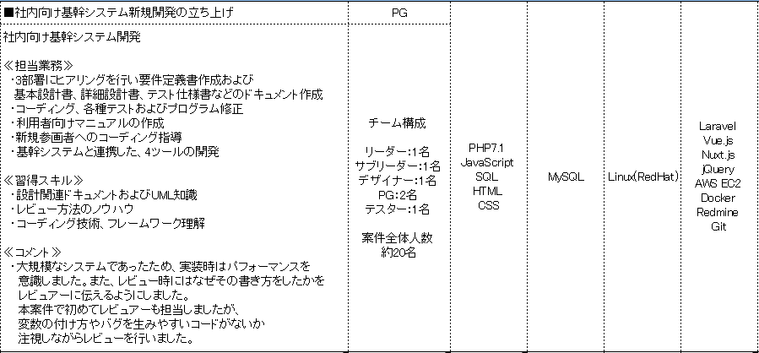

 |  | POINT

 |  |  | ・下記内容が具体的に書かれていますか？ └業務内容 └ポジション └期間 └どのように実装したか └開発において意識したこと

 |  |  | ・開発環境やチーム構成の詳細が記載されており、どのような環境で開発していたか 先方がイメージ可能なご経歴になっていますか？

3 |  | 自己PRの書き方

 |  | <自己PRを書くメリット>

 |  |  | ・技術面だけではなく、ご自身の志向性やお人柄を企業様に伝えることができます。

 |  |  | ・実務経験だけではなく、個人での開発や学習していることをアピールすることができます。
文章はボジティブに
ご記載ください。
 |  |  | ・今後の方針を記載することで、企業様が案件とマッチするか否か判断できるため、 よりマッチした案件から商談依頼をいただけるようになります。

文法ミス・誤字脱字が
ないように
ご記載ください。

 |  | POINT

 |  |  | ・自己PRの内容はポジティブな内容になっていますか？

 |  |  | ・ご自身がどのようなエンジニアか、技術面・お人柄面から、先方がイメージできる自己PRになっていますか？

